상품제안서
블랑쉬 다이어리(주문제작형) | 상품코드: S36510

 |  |  |  |  |  |  | 02-713-8555 | www.synergygift.co.kr
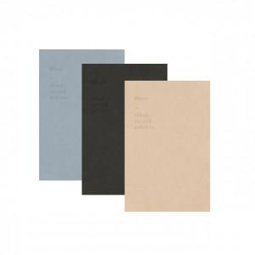

【상세/제작정보】

【인쇄/포장옵션】 | 금박, 은박, 형압 / PVC커버

【공급단가】 | 수량 | 100~ | 500~ | 1,000~ | 3,000~ | 5,000~
*VAT별도 | 단가 | 5,700원 | 4,450원 | 4,140원 | 4,060원 | 4,000원

【상품 URL】 | https://www.synergygift.co.kr:443/src/goods_detail.php?gdno=36510

